Sheet1
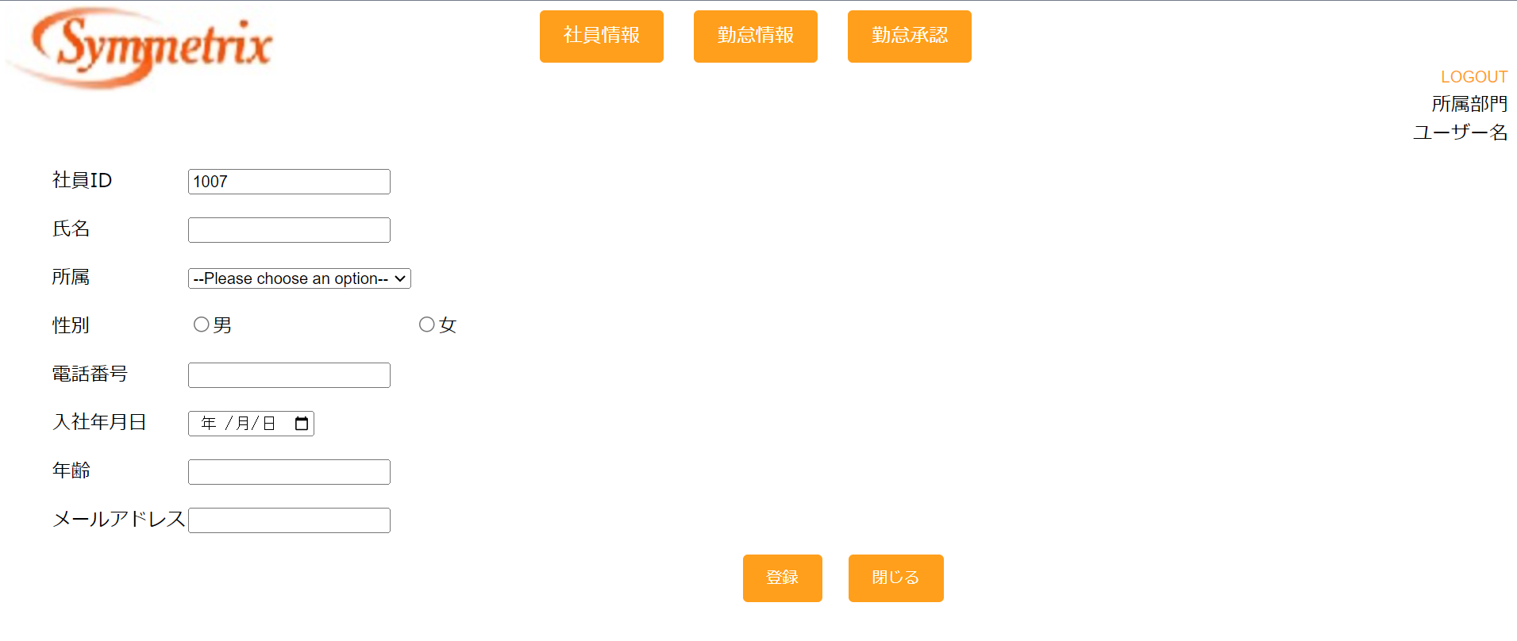
チェックポイント
 | 1

社員IDは自動採番で表示（登録モード）

 | 2
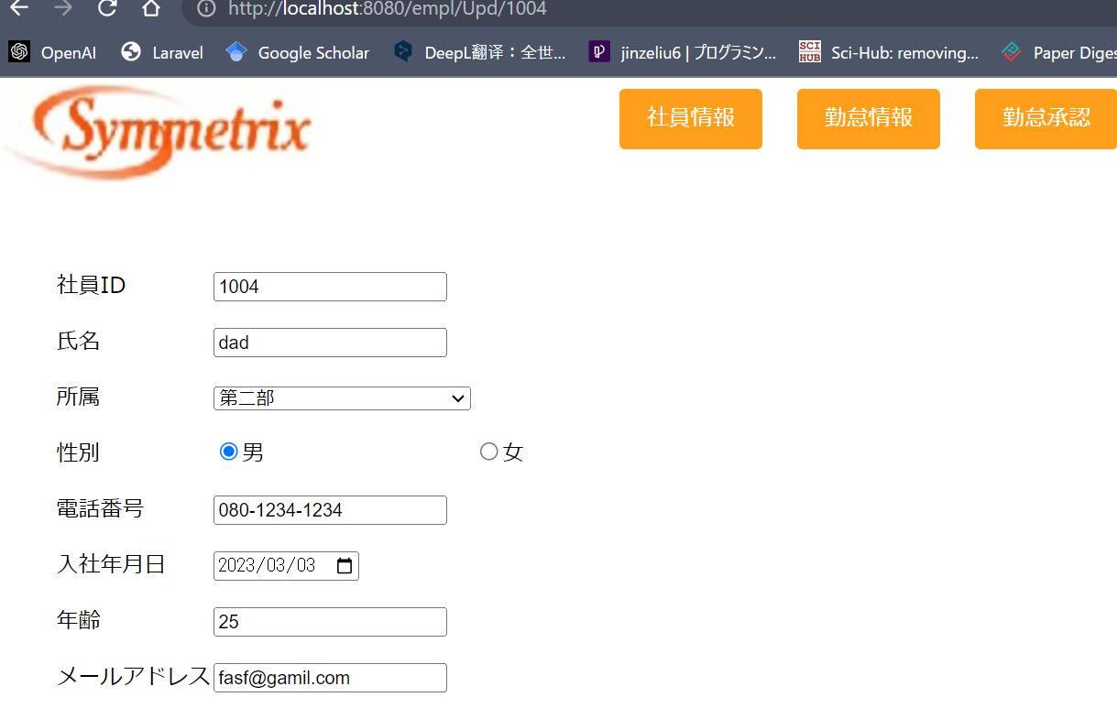

社員IDで情報更新社員に関する情報を読み出し

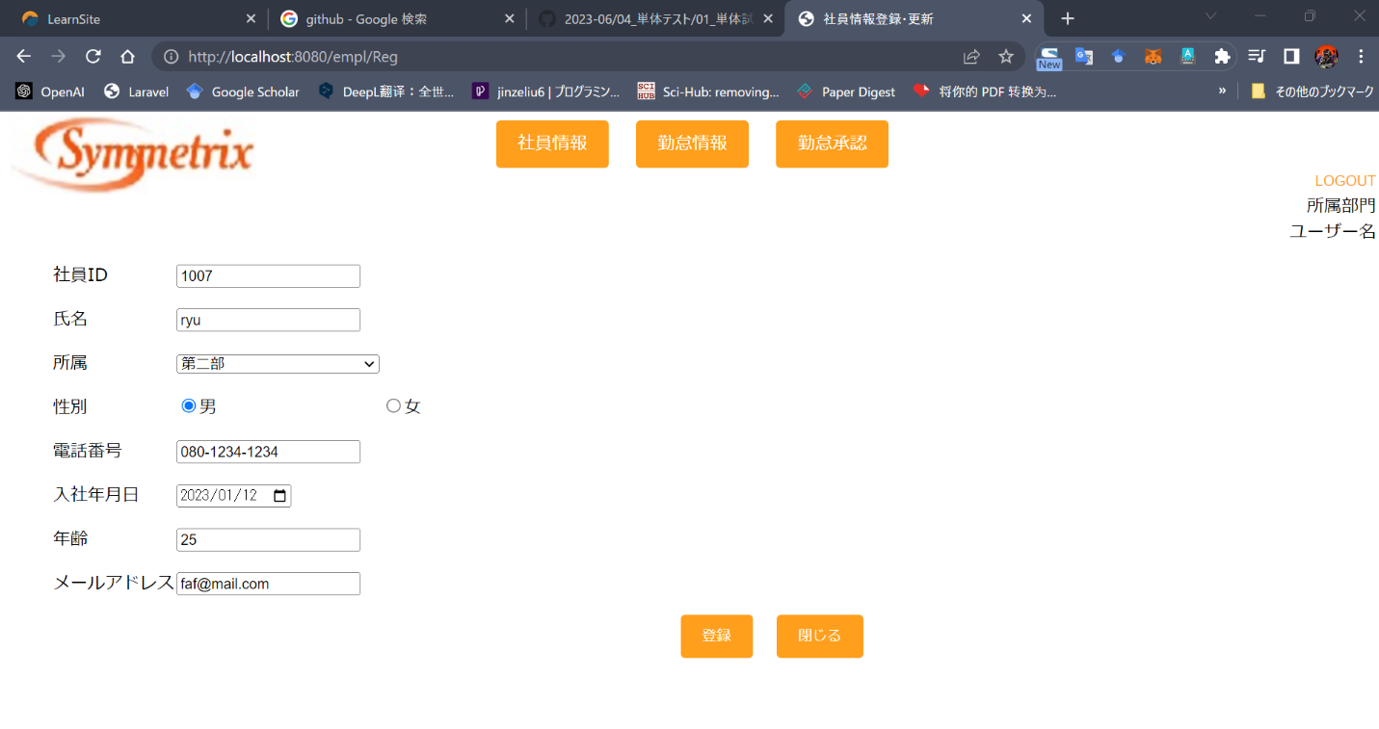
 | 3

登録ボタンを押すと、情報が保存される

社員情報一覧画面に遷移

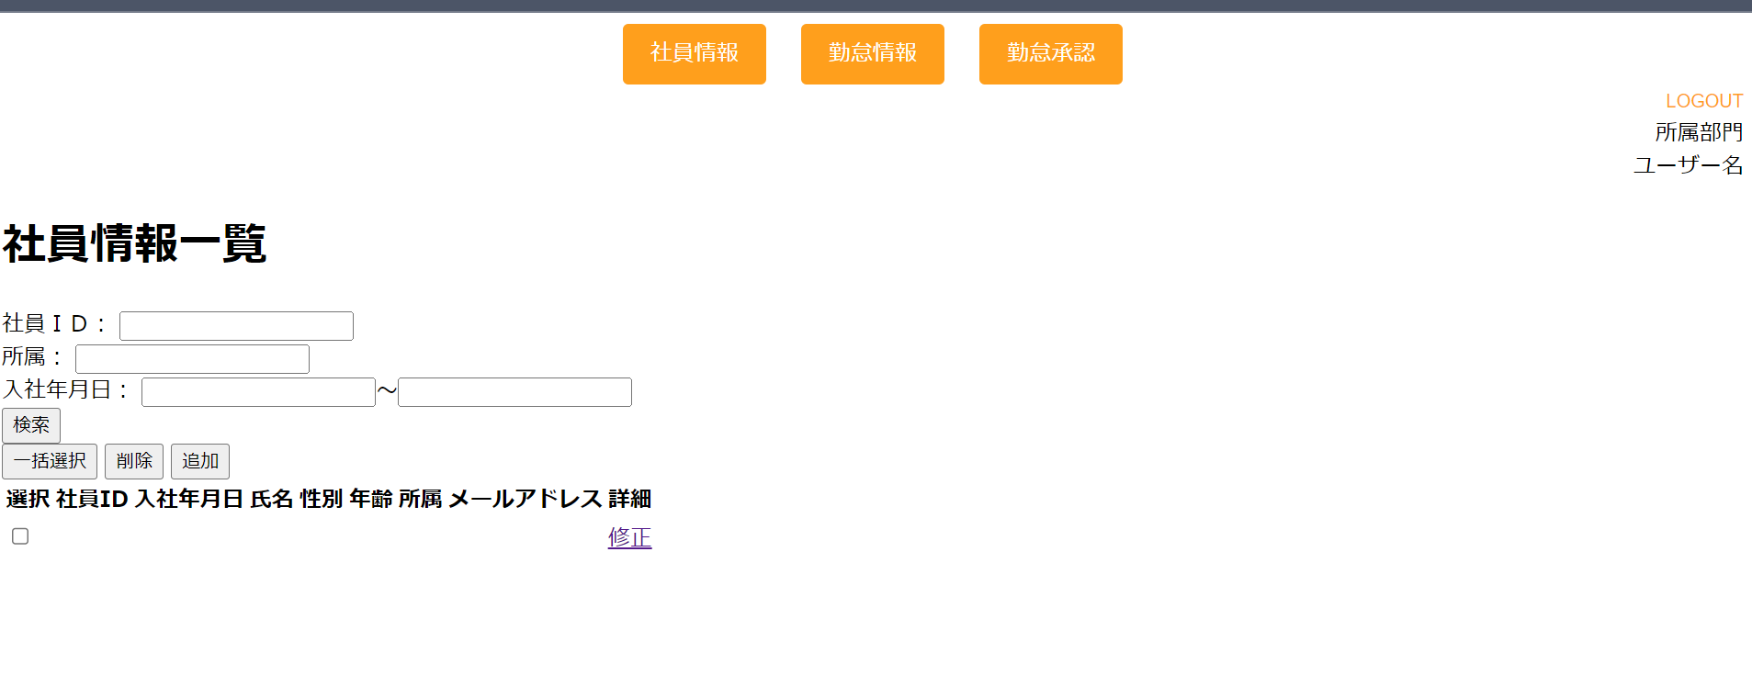

 | 4
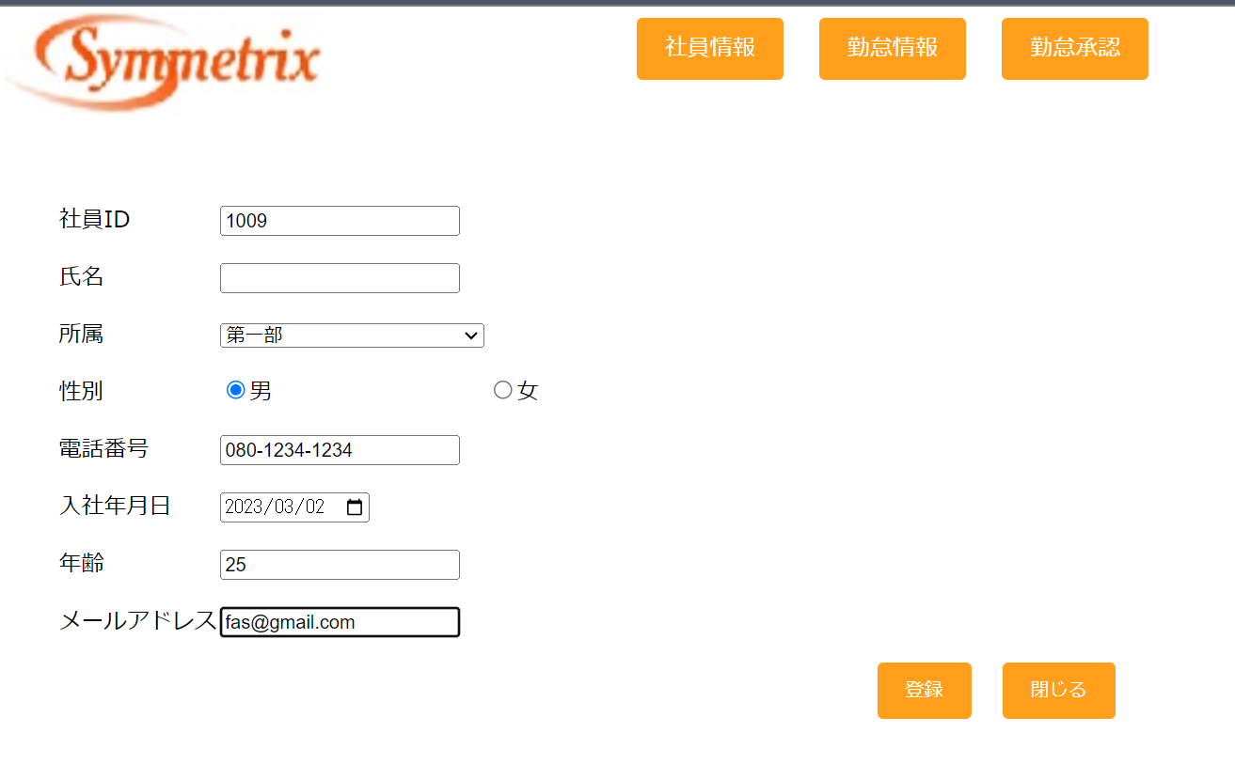

氏名が未入力

登録ボタンを押す

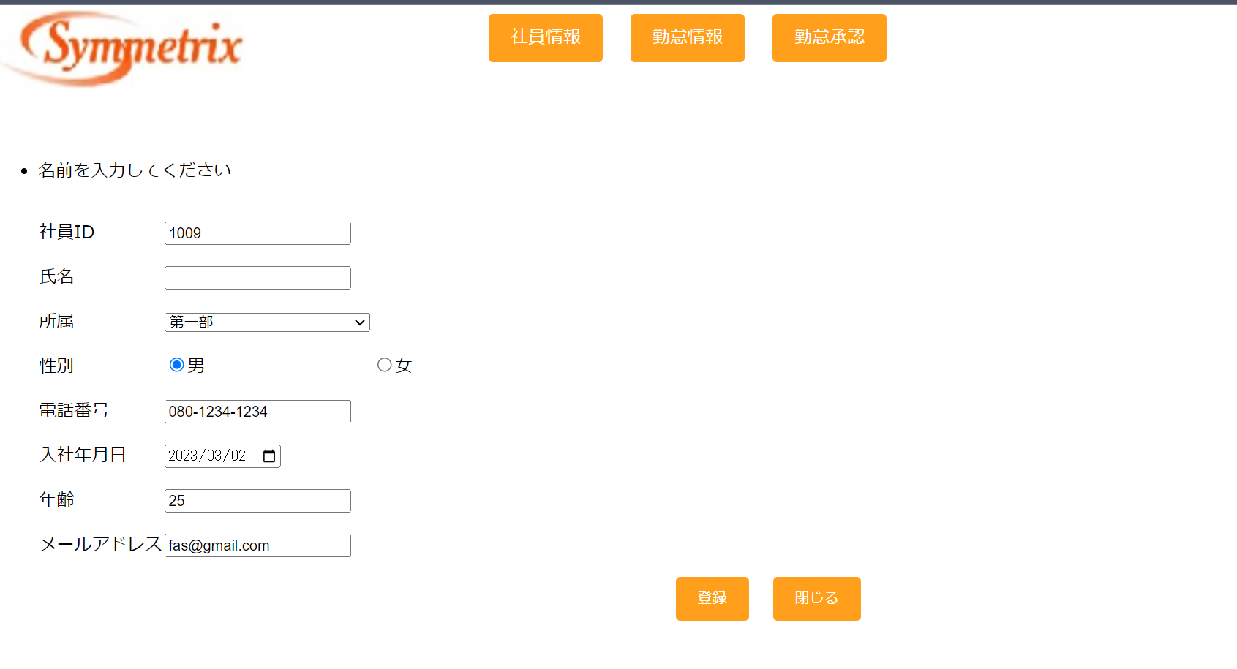

エラーメッセージが表示

